Лист1
Тендер на изготовление входной группы, внутренней навигации и POS материалов для сети магазинов "Кораблик". Количество открываемых магазинов в месяц: 2-5 магазинов.
Заказчик: ООО "Кораблик-Р"
Подрядчик:
№ | Вид/Размер(мм) | Фото | Виды материалов | Цена за 1 шт. руб. с учетом НДС 18% | Кол-во на 1 магазин шт. | Стоимость, с учетом кол-ва на 1 магазин, руб. с учетом НДС 18 %
1 | Постер (крепится в существующую раму) 1010х1400 | 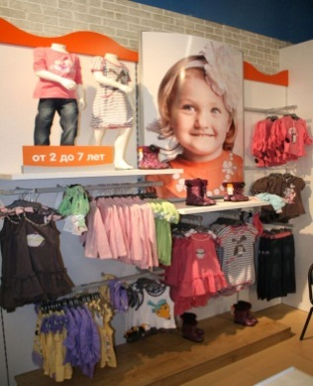 | Пластик ПВХ, 3 мм. Полноцветная печать 1140 dpi. | 0 | 10 | 0
 |  |  | Картон | 0 |  | 0
2 | Обои для примерочных (крепятся к стене). Антивандальные. 2000х3000 | 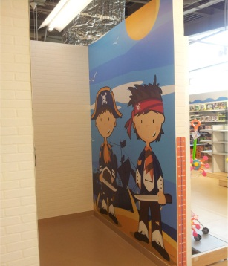 | Пластик ПВХ, 1мм. Полноцветная печать 1140 dpi. Ламинат глянцевый | 0 | 2 | 0
 |  |  | Свой вариант | 0 |  | 0
3 | Постеры на стене 3000х3000 | 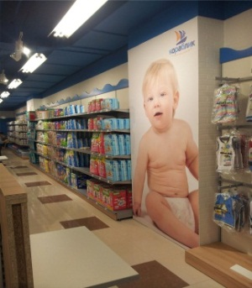 | Пластик ПВХ, 1мм. Полноцветная печать 1140 dpi. | 0 | 3 | 0
 |  |  | Свой вариант | 0 |  | 0
4 | Постер (крепится на ДСП существующего оборудования) 2000х1400 | 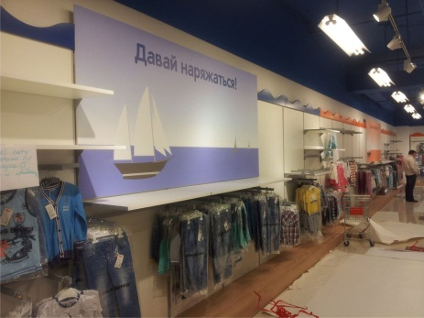 | Пластик ПВХ, 1мм. Полноцветная печать 1140 dpi. | 0 | 2 | 0
 |  |  | Свой вариант | 0 |  | 0
5 | Постер (крепится на ДСП существующего оборудования) 1000х1000 |  | Пластик ПВХ, 1мм. Полноцветная печать 1140 dpi. | 0 | 2 | 0
 |  |  | Свой вариант | 0 |  | 0
6 | Оклейка оборудования из ДСП 8000х2500 | 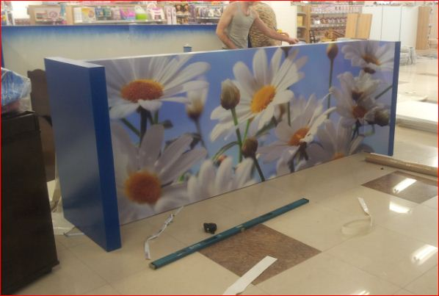 | Самоклеющаяся пленка с полноцветной печатью 1440 dpi. Ламинация. | 0 | 1 | 0
7 | Постеры для готовых рамок 630х840 (разного вида) |  | Пластик ПВХ, 2 мм. Полноцветная печать 1140 dpi. | 0 | 30 | 0
 |  |  | Картон + ламинат | 0 |  | 0
8 | Категорийные таблички на ПВХ в существующие подставки. 500х150 (разного вида) | 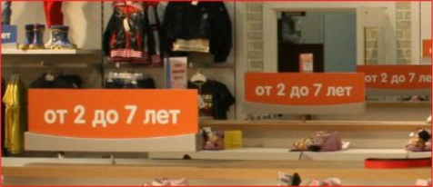 | Пластик ПВХ, 2 мм с полноцветной печатью 720 dpi | 0 | 30 | 0
9 | Постеры на оборудование, вставки в существующие крепления. 800х400 (4 вида) |  | Пластик ПВХ, 2 мм с полноцветной печатью 720 dpi | 0 | 30 | 0
 |  |  | картон + ламинация | 0 |  | 0
10 | Акриловые карманы для ценников, для существующих подставок. А 4 (4 вида) |  | Акрил прозрачный 1,5 мм. Апликация из Oracal 641. Лазерная резка. Формовка. | 0 | 140 | 0
 |  |  | Свой вариант | 0 |  | 0
11 | Постеры для оформления задней стены витрины. Возможность самостоятельной замены сотрудниками магазина раз в сезон. 8600х3000 | 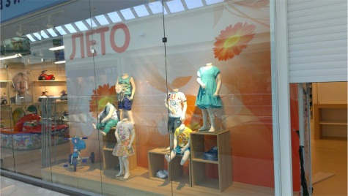 | Свой вариант | 0 | 2 | 0
12 | Вывеска над входом в магазин: Не световой фриз из АКМ 11230х900 Изготовление объемных световых букв "КОРАБЛИК": h 475 Объемный световой логотип: h 800 Несветовая надпись на фризе "ДЕТСКИЙ МАГАЗИН" 4890х374 | 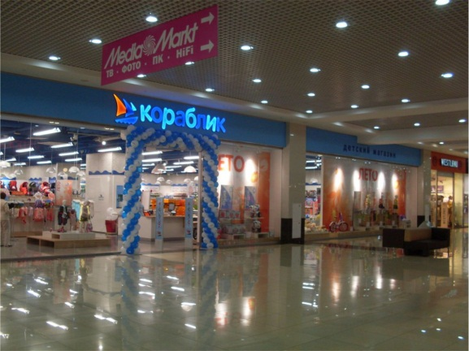 |  | 0 | 1 | 0
 |  |  |  | 0 | 1 | 0
 |  |  |  | 0 | 1 | 0
 |  |  |  | 0 | 1 | 0
13 | Монтажные работы и доставка |  |  | 0 |  | 0
14 | Удаленные монтажи (Региональные) |  |  | 0 |  | 0
 | Итого: |  |  | 0 |  | 0

